常住人口
 | 4. 常住人口

 | 時点 2018(H30)年10月1日（毎年） |  |  |  |  |  | 平 均 値 |  |  | 116,085
 | 単位 人 |  |  |  |  |  | 標準偏差 |  |  | 177,533
 | 市町村名 | 指標 | 順位 |  | 備考 | 市町村名 | 指標 | 順位 |  | 備考

 | 千葉県 | 6,268,585 |  | － |  | 八街市 | 68,400 |  | 22
 | 千葉市 | 977,247 |  | 1 |  | 印西市 | 98,511 |  | 17
 | 銚子市 | 60,556 |  | 26 |  | 白井市 | 62,325 |  | 25
 | 市川市 | 492,752 |  | 3 |  | 富里市 | 49,937 |  | 29
 | 船橋市 | 635,947 |  | 2 |  | 南房総市 | 37,053 |  | 33
 | 館山市 | 45,938 |  | 31 |  | 匝瑳市 | 35,695 |  | 35
 | 木更津市 | 135,434 |  | 13 |  | 香取市 | 74,382 |  | 21
 | 松戸市 | 490,632 |  | 4 |  | 山武市 | 50,016 |  | 28
 | 野田市 | 152,792 |  | 12 |  | いすみ市 | 36,816 |  | 34
 | 茂原市 | 88,103 |  | 19 |  | 大網白里市 | 48,450 |  | 30
 | 成田市 | 132,796 |  | 14 |  | 酒々井町 | 20,647 |  | 38
 | 佐倉市 | 171,531 |  | 10 |  | 栄町 | 20,488 |  | 39
 | 東金市 | 59,348 |  | 27 |  | 神崎町 | 5,933 |  | 54
 | 旭市 | 64,747 |  | 23 |  | 多古町 | 14,219 |  | 42
 | 習志野市 | 172,998 |  | 9 |  | 東庄町 | 13,556 |  | 44
 | 柏市 | 424,322 |  | 5 |  | 九十九里町 | 15,418 |  | 41
 | 勝浦市 | 17,781 |  | 40 |  | 芝山町 | 7,170 |  | 50
 | 市原市 | 271,453 |  | 6 |  | 横芝光町 | 22,888 |  | 37
 | 流山市 | 189,373 |  | 8 |  | 一宮町 | 11,866 |  | 45
 | 八千代市 | 196,840 |  | 7 |  | 睦沢町 | 6,934 |  | 53
 | 我孫子市 | 130,945 |  | 15 |  | 長生村 | 14,100 |  | 43
 | 鴨川市 | 32,601 |  | 36 |  | 白子町 | 10,696 |  | 46
 | 鎌ケ谷市 | 109,396 |  | 16 |  | 長柄町 | 7,034 |  | 52
 | 君津市 | 83,519 |  | 20 |  | 長南町 | 7,710 |  | 48
 | 富津市 | 43,896 |  | 32 |  | 大多喜町 | 9,264 |  | 47
 | 浦安市 | 169,450 |  | 11 |  | 御宿町 | 7,048 |  | 51
 | 四街道市 | 91,560 |  | 18 |  | 鋸南町 | 7,561 |  | 49
 | 袖ケ浦市 | 62,511 |  | 24

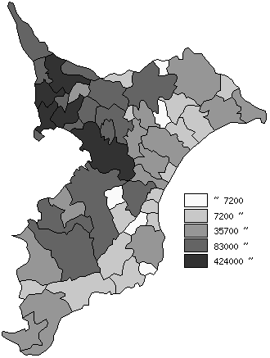
 | 千葉県の推移
平成26年 | 6197784
平成27年 | 6222666
平成28年 | 6240408
平成29年 | 6255876
平成30年 | 6268585

《備 考》 ・資料出所 統計課「千葉県毎月常住人口調査」 ・算出方法 直近の国勢調査人口を基準とし、これに毎月の住民基本台帳の移動状況に より集計しています。平成27年以前は平成22年国勢調査人口を基準として います。

